Ark1
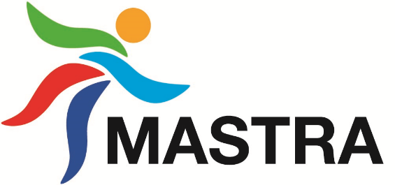
Arrangement
Dato
Idrett/avdeling
Lag/gruppe
Ansvarlig
Telefon

Inntekter
Beskrivelse f.eks billetter, deltageravgift, servering etc | Kontant/Vipps/Kort | Kroner

Totalt |  | 0

Utgifter
Beskrivelse f.eks honrar, gevinst, buss etc | Kontant/faktura/kort | Kroner

Totalt |  | 0

Resultat av arrangementet |  | 0

Oppgjørsskjemaet sendes til post@mastra-il.no senest 7 dager etter arrangementet er avviklet!
Kontater skal settes inn på konto nr: 3230.30.12183!

Alle vedlegg skal legges ved arrangementet:
Rapport bankterminal, vipps rapport, kvitteringer, faktura etc.

